상품제안서
시즈넬 플라워 디퓨저 50ml 플레인 | 상품코드: S13213

 |  |  |  |  |  |  | 02-713-8555 | www.synergygift.co.kr
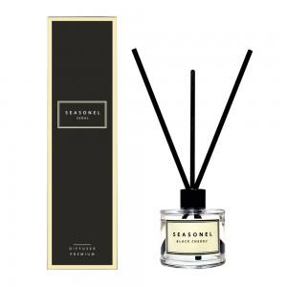

【상세/제작정보】

【인쇄/포장옵션】 | 스티커 / 포장지포장

【공급단가】 | 수량 | 100~ | 500~ | 1,000~ | 3,000~ | 5,000~
*VAT별도 | 단가 | 4,330원 | 3,980원 | 3,830원 | 3,670원 | 3,580원

【상품 URL】 | https://www.synergygift.co.kr:443/src/goods_detail.php?gdno=12127

